Vinnublað 2019
 |  |  | Árið 2019 |  |  |  |  |  |  |  |  |  |  |  |  |  |  | Hvað |  | Eignir |  | Eigið fé: | Sjóðstreymi
b) |  | T-reikningar í aðalbók |  |  |  |  |  |  |  |  |  |  |  |  |  |  |  | 1. Innborgun v hlutafé 26.000 | + | Eignir: Banki - Debit | - | Eigið fé: Hlutafé - Kredit | FJÁRMÖGUN
 |  | Eignir |  |  | = | Skuldir |  |  | + | E.fé |  |  |  |  |  |  | Þ. Loka | 2. FF g. Húsaleiga | + | Eignir: FF. Husaleiga Debit | - | Eigið fé: Húsaleiga - Kredit | RR | ÓRE | GJÖLD
 |  | Banki |  |  |  | Viðskipta skuld |  |  |  | Hlutafé |  |  |  |  |  |  | L1 | 3. FF Þjónusta á reikning vv | + | Eignir: VV krafa - Debit | - | Eigið fé: Tekjur - Kredit | RR | ÓRE | TEKJUR
 | 1 | 26,000 | 8,000 | 2 | 7 | 23,000 | 27,000 | 4 |  |  | 26,000 | 1 |  |  |  |  | Þ. Loka | 4. áfallinn ógr kostnað = vv skuld |  |  | - | Eigið fé: VV skuld - Kredit | RR | ÓRE | GJÖLD
 | 5 | 53,000 | 17,000 | 6
 |  |  | 23,000 | 7 |  |  |  |  |  |  |  |  |  |  |  |  | Þ.Loka | 5. Innheimtu 53000 af vv kröfum | - | VV kröfur - Kredit
 |  |  |  |  |  |  |  |  |  |  |  |  |  |  |  |  |  |  | + | Banki: Debit
 |  |  |  |  |  |  |  |  |  |  |  |  |  |  |  |  | Þ.loka | 6. Greiddu í Laun og Launat. Gjöld | - | Banki: Kredit | + | Eigið fé: ógr. Laun&LT - Debit | RR | ÓRE | GJÖLD
 |  |  |  |  |  |  |  |  |  |  |  |  |  |  |  |  | Þ.loka | 7. Greiddu 23k af ógr. Til Lánadr. | - | Banki: Kredit | + | Egið fé: vv skuld - Debit | RR | ÓRE | GJÖLD
 |  | FF g. Húsaleiga |  |  |  | Ógreidd. Laun & LaunT
 | 2 | 8,000 | 6,000 | 8 |  |  |  |  |  | Tekjur
 |  |  |  |  |  |  |  |  | L1 | 54,000 | 54,000 | 3

 |  | Viðskipta Kröfur
 | 3 | 54,000 | 53,000 | 5 |  |  |  |  |  | Rekstrarkostnað
 |  |  |  |  |  |  |  |  | 4 | 27,000 | 27,000 | L2 |  |  |  |  |  | FF. Húsaleiga |  | Heilsársleiga |  | á mánuði | hluti af árinu | gjaldfært
 |  |  |  |  |  |  |  |  |  |  |  |  |  |  |  |  |  |  |  | 8,000 |  | 667 | 9 | 6,000

 |  |  |  |  |  |  |  |  |  | Húsaleiga
 |  |  |  |  |  |  |  |  | 8 | 6,000

 |  |  |  |  |  |  |  |  |  | Laun og LaunaT
 |  |  |  |  |  |  |  |  | 6 | 17,000

 |  |  |  |  |  |  |  |  |  | ÓRE
 |  |  |  |  |  |  |  |  | L2 | 27,000 | 54,000 | L1

c) | Leiðr. prófjöfnuður 31. des. 2013
 |  | Bókhaldsreikningar |  |  | debet | kredit

 |  |  | Samtals |  | 0 | 0

d) |  |  |  |  |  |  | Yfirlit um eigið fé ár 2013 |  |  |  |  |  | Yfirlit um eigið fé ár 2013
 |  |  |  |  |  |  | Hlutafé |  |  |  |  |  |  | Hlutafé | ÓRE | Samtals
 |  |  |  |  |  |  |  |  |  |  |  |  | Innborgað hlutafé |  |  | 0
 |  |  |  |  |  |  |  |  |  |  | 0 |  | Hagnaður ársins |  |  | 0
 | RR ár 2013 |  |  |  |  |  |  |  |  |  |  |  |  | 0 | 0 | 0
 |  |  |  |  |  |  | ÓRE

 |  |  |  |  |  |  |  |  |  |  | 0

 |  |  |  | Afkoma | 0 |  | Eigið fé samtals 31.12. |  |  |  | 0

 |  |  |  |  |  |  | Yfirlit um sjóðst. ár 2013
 | EHR 31.des.2013 |  |  |  |  |  | Rekstrarhreyfingar (OA)
 | Eigið fé

 |  |  |  |  |  |  |  |  |  | Handbært fé frá rekstri | 0
 |  |  |  |  | 0
 | Skuldir |  |  |  |  |  | Fjárfestingahreyfingar (IA)

 |  |  |  |  |  |  | Fjármögnunarhreyfingar (FA)

 |  |  |  | E.fé + S alls | 0
 | Eignir |  |  |  |  |  |  |  |  |  | 0
 |  |  |  |  |  |  | Breyting á handb. fé |  |  |  | 0
 |  |  |  |  |  |  | Handb.fé í upphafi árs |  |  |  | 0
 |  |  |  |  |  |  | Handb. fé í lok árs |  |  |  | 0
 |  |  |  | Eignir alls | 0

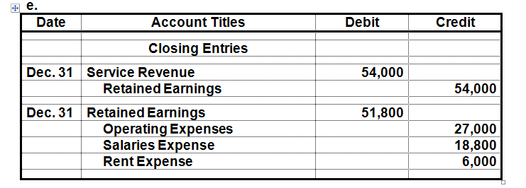
e)

 |  |  | Sjá einnig færslur á T-reikningum merktar cl. (e. closing entries)
 |  |  | Hér eru færslurnar færðar á ÓRE í tveimur færslum. Allar tekjur og öll gjöld.
 |  |  | Það er líka hægt að færa hverja færslu fyrir sig eins og sýnt er á T-reikningum.

f)
 | Lokaprófjöfnuður 31.des. 2013
 |  | Bókhaldsreikningar |  |  | debet | kredit
 |  | Banki
 |  | Ffr.gr.leiga
 |  | Viðskiptakröfur
 |  | Lánardrottnar
 |  | Ógr. laun og lt.gjöld
 |  | Hlutafé
 |  | ÓRE
 |  | Samtals |  |  | 0 | 0

Vinnublað 2020
 |  |  | Árið 2020
b) |  | T-reikningar í aðalbók
 |  | Eignir |  |  | = | Skuldir |  | + | E.fé

c) | Leiðr. prófjöfnuður 31. des. 2014
 |  | Bókhaldsreikningar |  |  | debet | kredit

 |  |  | Samtals |  | 0 | 0

d) |  |  |  |  |  |  | Yfirlit um eigið fé ár 2014 |  |  |  | Yfirlit um eigið fé ár 2014
 |  |  |  |  |  |  | Hlutafé |  |  |  |  | Hlutafé | ÓRE | Samtals
 |  |  |  |  |  |  |  |  |  |  |  |  |  | 0
 |  |  |  |  |  |  |  |  |  |  |  |  |  | 0
 | RR ár 2014 |  |  |  |  |  |  |  |  | 0 |  |  |  | 0
 |  |  |  |  |  |  | ÓRE |  |  |  |  | 0 | 0 | 0

 |  |  |  |  |  |  |  |  |  | 0
 |  |  |  | Afkoma | 0 |  | Eigið fé samtals 31.12. |  |  | 0

 |  |  |  |  |  |  | Yfirlit um sjóðst. ár 2014
 | EHR 31.des.2014 |  |  |  |  |  | Rekstrarhreyfingar (OA)
 | Eigið fé |  |  |  |  |  |  |  |  | 0
 |  |  |  |  | 0 |  |  |  |  | 0
 |  |  |  |  | 0 |  |  |  | Handbært fé frá rekstri | 0
 |  |  |  |  | 0
 | Skuldir |  |  |  |  |  | Fjárfestingahreyfingar (IA) |  |  | 0
 |  |  |  |  | 0
 |  |  |  |  |  |  | Fjármögnunarhreyfingar (FA)
 |  |  |  |  |  |  |  |  |  | 0
 |  |  |  |  | 0
 |  |  |  | E.fé + S alls | 0
 | Eignir |  |  |  |  |  |  |  |  | 0
 |  |  |  |  | 0 |  | Breyting á handb. fé |  |  | 0
 |  |  |  |  | 0 |  | Handb.fé í upphafi árs |  |  | 0
 |  |  |  |  | 0 |  | Handb. fé í lok árs |  |  | 0
 |  |  |  |  | 0
 |  |  |  | Eignir alls | 0

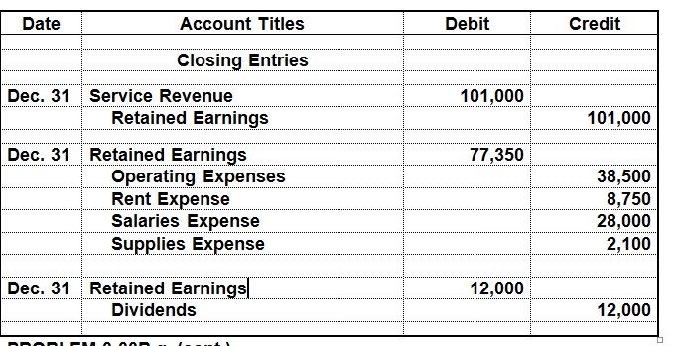
e)

 |  |  | Sjá einnig færslur á T-reikningum merktar cl. (e. closing entries)
 |  |  | Hér eru færslurnar færðar á ÓRE í þremur færslum. Tekjur, gjöld og arður.
 |  |  | Það er líka hægt að færa hverja færslu fyrir sig eins og gert var árið 2013.
 |  |  | Athugið að bókin sýnir arðslykil sem "temporary account" og er honum lokað yfir ÓRE.
 |  |  | Mjög oft er þó arðurinn bókaður beint á ÓRE.
f)
 | Lokaprófjöfnuður 31.des. 2014
 |  | Bókhaldsreikningar |  |  | debet | kredit

 |  | Samtals |  |  | 0 | 0

